Накладная-№3
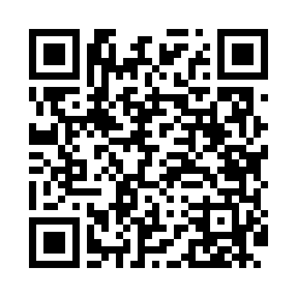
Номер товарно-транспортной накладной: |  |  | Торговый представитель: Kamol aka
Поставщик: Toshkent falcon fly 2 |  |  | Телефон торгового представителя: +998979626299
Дата отгрузки: 25.11.2025 |  |  | Контрагент: Dona zakass
Дата консигнации: |  |  | Адрес:
Доставщик: |  |  | Телефон:
Телефон доставщика:
Время заказа: 25.11.2025 10:40:21
№ | Штрих-код | Название товаров (работ,услуг) | Количество | Количество в кейсе | Цена | Сумма
 |  |  | 140 |  |  | 168
1 | 6915646559406 | Пластмасса ликоб 4.2" D176142 4.2" 10.5x10.5x 5.5 sm DB-59-40 | 40 | 40 шт. | 0.90 | 36
2 | 6915646559390 | Пластмасса ликоб 5.6" A363 14.2x14.2x5.4cm DB -59-39 | 40 | 40 шт. | 1 | 40
3 | 6915641829405 | Пластмасса салатница A2940 21.5x16x4.5 см DB- 59-31 | 12 | 12 шт. | 1.50 | 18
4 | 6915649156084 | Пластиковый салатница DB-59-79 | 40 | 40 шт. | 1.30 | 52
5 | 6915646502044 | Пласмаст Салатница 27x17x3 см DB-59-29 | 6 | 6 шт. | 1.70 | 10.20
6 | 6920250671239 | Пластмасса салатница 7055 26.5x26.5x7 см DB-6 7-123 | 2 | 2 шт. | 5.90 | 11.80
Итого: 168$|->UZS: 2,100,000.00

